Лист1
Фигурки 3 д печать бренд Мадагаскария

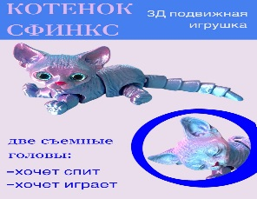
Фото товара | Название | Артикул | Длина см | Ширина см | Высота см | Цена | Категории
 | Фигурка игрушка Котенок Сфинкс 2 в 1 | МП95 | 11 | 10 | 6 | 180

 |  |  |  |  |  |  | Фигурки-игрушки

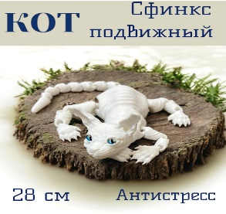
 | Кот сфинкс 28 см белый | МП73 | 14 | 10 | 6 | 190

 |  |  |  |  |  |  | Фигурки-игрушки

 | Кот сфинкс 28 см черный | МП75 | 14 | 10 | 6 | 190

 |  |  |  |  |  |  | Фигурки-игрушки

 | Кот сфинкс 28 см золотой | МП83 | 14 | 10 | 6 | 210

 |  |  |  |  |  |  | Фигурки-игрушки

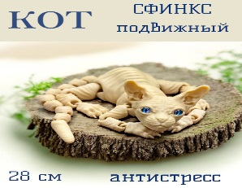
 | Кот сфинкс 28 см бежевый | МП63 | 14 | 10 | 6 | 190

 |  |  |  |  |  |  | Фигурки-игрушки

 | Кот сфинкс 25 см огненно золотой | МПЗ09 | 11 | 10 | 6 | 160

 |  |  |  |  |  |  | Фигурки-игрушки

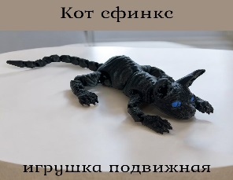
 | Кот сфинкс 25 см черный | МПЧ009 | 11 | 10 | 6 | 190.0

 |  |  |  |  |  |  | Фигурки-игрушки

 | Кот сфинкс 25 см бежевый | МП09 | 11 | 10 | 6 | 150

 |  |  |  |  |  |  | Фигурки-игрушки

 | Кот сфинкс 25 см белый | МП25 | 11 | 10 | 6 | 150

 |  |  |  |  |  |  | Фигурки-игрушки

 | Кот сфинкс 38 см белый | МПБ38 | 20 | 12 | 8 | 260

 |  |  |  |  |  |  | Фигурки-игрушки

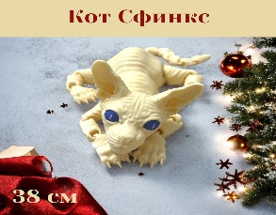
 | Кот сфинкс 38 см бежевый | МП11 | 20 | 12 | 8 | 260

 |  |  |  |  |  |  | Фигурки-игрушки

 | Кот сфинкс 38 см черный | МПЧ38 | 20 | 10 | 8 | 260

 |  |  |  |  |  |  | Фигурки-игрушки

 | Кот сфинкс 38 см бежевый с декор глазками | МП64 | 20 | 12 | 8 | 275

 |  |  |  |  |  |  | Фигурки-игрушки


 | Кот сфинкс 38 см белый с декор глазками | МП74 | 20 | 12 | 8 | 275

 |  |  |  |  |  |  | Фигурки-игрушки

 | Кот сфинкс 38 см черный с декор глазками | МП77 | 20 | 12 | 8 | 275

 |  |  |  |  |  |  | Фигурки-игрушки

 | Котик Длинный золотой 30см | МП43 | 8 | 7 | 6 | 125

 |  |  |  |  |  |  | Фигурки-игрушки

 | Котик Длинный белый 30см | МП43 | 8 | 7 | 6 | 120

 |  |  |  |  |  |  | Фигурки-игрушки

 | Котик Длинный розовый 30см | МП43 | 8 | 7 | 6 | 120

 |  |  |  |  |  |  | Фигурки-игрушки

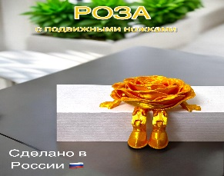
 | Роза с подвижными ножками | МП92 | 8 | 7 | 6 | 90

 |  |  |  |  |  |  | Фигурки-игрушки

 | Сердечко с подвижными ножками золотое | МП32-3 | 8 | 7 | 6 | 90

 |  |  |  |  |  |  | Фигурки-игрушки

 | Сердечко с подвижными ножками красное | МП32 | 8 | 7 | 6 | 60

 |  |  |  |  |  |  | Фигурки-игрушки

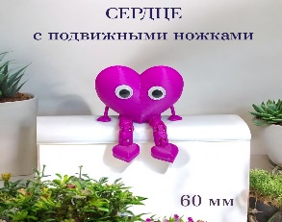
 | Сердечко с подвижными ножками фиолетовое | МП32-4 | 8 | 7 | 6 | 60

 |  |  |  |  |  |  | Фигурки-игрушки


 | Сердечко с подвижными ножками набор из 2-х штук | МП32-2 | 8 | 7 | 6 | 100
 |  |  |  |  |  |  | Фигурки-игрушки

 | Две половинки сердца красные | МП56 | 11 | 10 | 6 | 160

 |  |  |  |  |  |  | Фигурки-игрушки

 | Две половинки сердца красн-розовые | МП56 | 11 | 10 | 6 | 160

 |  |  |  |  |  |  | Фигурки-игрушки

 | Сердечко с подвижными ножками и ручками красное | МП32-5 | 8 | 7 | 6 | 100

 |  |  |  |  |  |  | Фигурки-игрушки

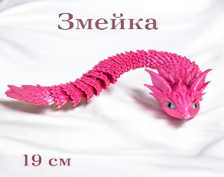
 | Змейка подвижная 19 см | МП39 | 8 | 7 | 6 | 100

 |  |  |  |  |  |  | Фигурки-игрушки

 | Фигурка игрушка Белочка с подвижными лапками и хвостом 25 см | МП42 | 12 | 12 | 12 | 230
 |  |  |  |  |  |  | Фигурки-игрушки

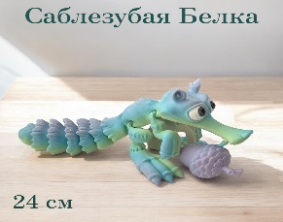
 | Саблезубая Белка с орехом 24 см | МП45 | 12 | 12 | 12 | 290

 |  |  |  |  |  |  | Фигурки-игрушки

 | Саблезубая Белка с орехом 24 см огненная | МП46 | 12 | 12 | 12 | 290

 |  |  |  |  |  |  | Фигурки-игрушки

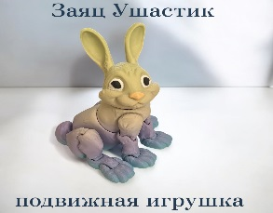
 | Зайчик с подвижными лапками | МП47 | 12 | 12 | 12 | 270

 |  |  |  |  |  |  | Фигурки-игрушки

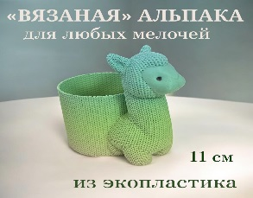
 | Карандашница Альпака разноцветная | МП44 | 12 | 12 | 12 | 290
 |  |  |  |  |  |  | Фигурки-игрушки

 | Карандашница Альпака белая | МП33 | 12 | 12 | 12 | 230

 |  |  |  |  |  |  | Фигурки-игрушки

 | Органайзер для ватных дисков и палочек | МП36 | 12 | 12 | 12 | 180

 |  |  |  |  |  |  | Органайзер для ватных дисков и палочек

 | Органайзер для мелочей | МП36-2 | 12 | 12 | 12 | 180

 |  |  |  |  |  |  | Органайзер для мелочей

 | Набор из трех шкатулок | МП71 | 11 | 10 | 6 | 180

 |  |  |  |  |  |  | Шкатулки

 | Подарочный набор №1 | МП76 | 11 | 10 | 6 | 180

 |  |  |  |  |  |  | Подарочные боксы

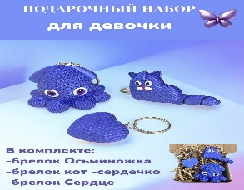
 | Подарочный набор №2 | МП76-2 | 11 | 10 | 6 | 180

 |  |  |  |  |  |  | Подарочные боксы

 | Подарочный набор №3 | МП76-3 | 11 | 10 | 6 | 180

 |  |  |  |  |  |  | Подарочные боксы

 | Фигурка подвижная Стич | МП78 | 11 | 10 | 6 | 190

 |  |  |  |  |  |  | Фигурки-игрушки

 | Фигурка подвижная Стич голубой | МП79 | 11 | 10 | 6 | 180

 |  |  |  |  |  |  | Фигурки-игрушки

 | Фигурка подвижная Стич голубой | МП80 | 11 | 10 | 6 | 180

 |  |  |  |  |  |  | Фигурки-игрушки

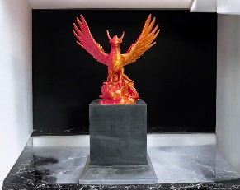
 | Фигурка Птица Феникс | МП35 | 12 | 12 | 12 | 270

 |  |  |  |  |  |  | Фигурки-игрушки

 | Фигурка подвижная Кальмар | МП37 | 14 | 10 | 6 | 230

 |  |  |  |  |  |  | Фигурки-игрушки

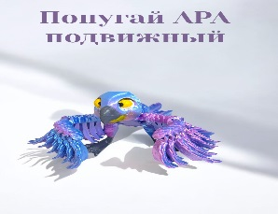
 | Попугай Ара | МП53 | 12 | 12 | 12 | 350

 |  |  |  |  |  |  | Фигурки-игрушки

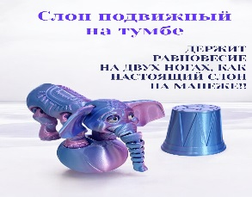
 | Слон подвижный на тумбе | МП52 | 20 | 12 | 8 | 370

 |  |  |  |  |  |  | Фигурки-игрушки

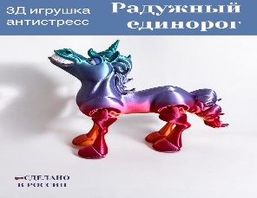
 | Единорог | МП85 | 12 | 12 | 12 | 350

 |  |  |  |  |  |  | Фигурки-игрушки

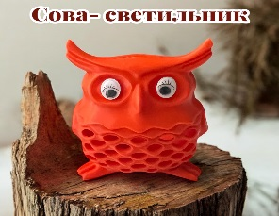
 | Сова светильник светодиоды | МП34 | 12 | 12 | 12 | 350

 |  |  |  |  |  |  | Фигуры светодиодные

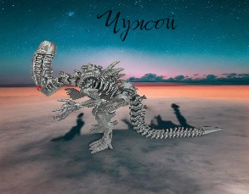
 | Фигурка Чужой | МП01 | 14 | 10 | 6 | 250

 |  |  |  |  |  |  | Фигурки-игрушки

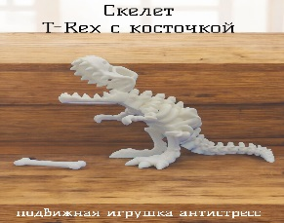
 | Скелет Тиранозавра | МП58 | 20 | 10 | 6 | 210

 |  |  |  |  |  |  | Фигурки-игрушки

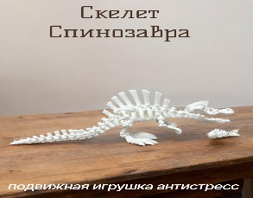
 | Скелет спинозавра с рыбкой | МП57 | 20 | 12 | 8 | 260

 |  |  |  |  |  |  | Фигурки-игрушки

 | Скелет Кролика | МП84 | 11 | 10 | 6 | 120

 |  |  |  |  |  |  | Фигурки-игрушки

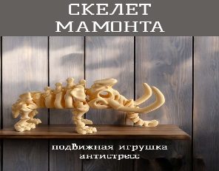
 | Скелет Мамонта | МП88 | 20 | 12 | 8 | 250

 |  |  |  |  |  |  | Фигурки-игрушки

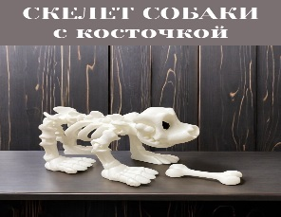
 | Скелет Собачки | МП67 | 12 | 12 | 12 | 230

 |  |  |  |  |  |  | Фигурки-игрушки

 | Скелет Лягушки | МП69 | 11 | 10 | 6 | 190

 |  |  |  |  |  |  | Фигурки-игрушки

 | Черепашка подвижная | МП86 | 11 | 10 | 6 | 240

 |  |  |  |  |  |  | Фигурки-игрушки

 | Божья коровка подвижная | МП70 | 11 | 10 | 6 | 250

 |  |  |  |  |  |  | Фигурки-игрушки

 | Черепашка с розой | МП62 | 11 | 10 | 6 | 280

 |  |  |  |  |  |  | Фигурки-игрушки

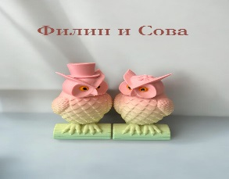
 | Набор Филин и Сова | МП61 | 11 | 10 | 6 | 280

 |  |  |  |  |  |  | Фигурки-игрушки

 | Совушка ручная художественная роспись | МП91 | 22 | 14 | 8 | 380

 |  |  |  |  |  |  | Фигурки-игрушки

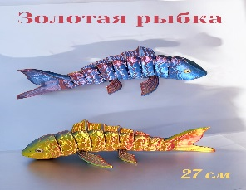
 | Золотая рыбка подвижная 27 см | МП54 | 28 | 14 | 8 | 410

 |  |  |  |  |  |  | Фигурки-игрушки

 | Подставка Котенок | МП68 | 12 | 12 | 12 | 190

 |  |  |  |  |  |  | Подставки для мобильных устройств

 | Кенгуру Боксер | МП82 | 12 | 12 | 12 | 210

 |  |  |  |  |  |  | Фигурки-игрушки

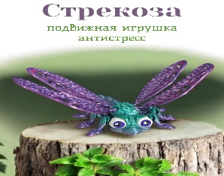
 | Стрекоза художественная роспись | МП81 | 14 | 10 | 6 | 240

 |  |  |  |  |  |  | Фигурки-игрушки

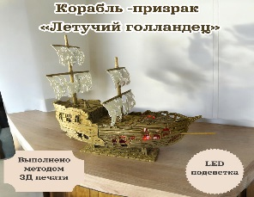
 | Светильник Летучий голландец | МП27 | 23 | 21 | 9 | 480

 |  |  |  |  |  |  | Светильники

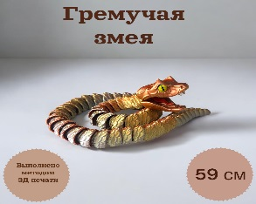
 | Гремучая змея 59 см | МП26 | 11 | 10 | 6 | 390

 |  |  |  |  |  |  | Фигурки-игрушки

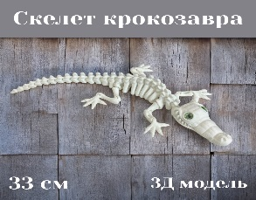
 | Скелет Крокозавра | МП28 | 20 | 12 | 8 | 200

 |  |  |  |  |  |  | Фигурки-игрушки

 | Гремучая змея 30 см | МП29 | 11 | 10 | 6 | 210
 |  |  |  |  |  |  | Фигурки-игрушки

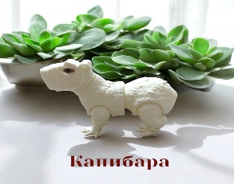
 | Капибара белая | МП30 | 14 | 10 | 6 | 190

 |  |  |  |  |  |  | Фигурки-игрушки

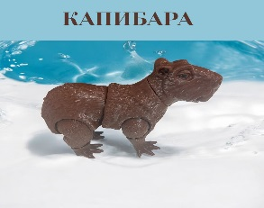
 | Капибара коричневая | МП31 | 14 | 10 | 6 | 190

 |  |  |  |  |  |  | Фигурки-игрушки

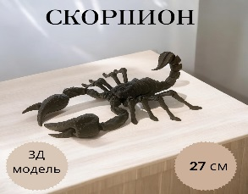
 | Скорпион 27 см | МП22 | 20 | 12 | 8 | 190

 |  |  |  |  |  |  | Фигурки-игрушки

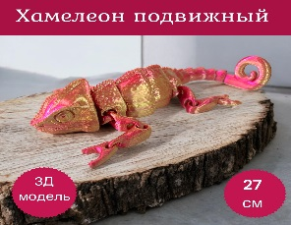
 | Хамелеон красно золотой | МП06-1 | 20 | 12 | 8 | 230

 |  |  |  |  |  |  | Фигурки-игрушки

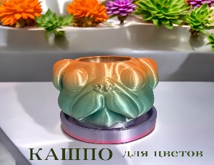
 | Кашпо Мопсик мультицвет | МП41 | 12 | 12 | 12 | 320

 |  |  |  |  |  |  | Кашпо

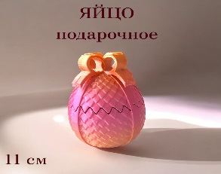
 | Яйцо декоративное | МП40 | 12 | 12 | 12 | 250

 |  |  |  |  |  |  | Фигурки-игрушки

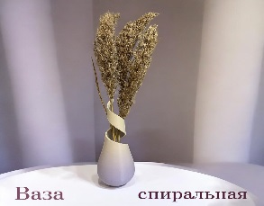
 | Ваза декоративная спиральная | МП48 | 20 | 12 | 8 | 240

 |  |  |  |  |  |  | Вазы

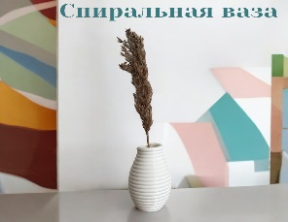
 | Ваза декоративная белая | МП51 | 20 | 12 | 8 | 210

 |  |  |  |  |  |  | Вазы

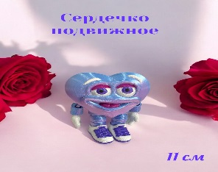
 | Сердечко 11 см художественная роспись | МП55 | 11 | 10 | 6 | 220

 |  |  |  |  |  |  | Фигурки-игрушки

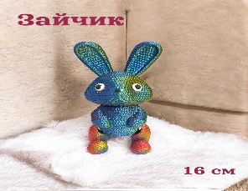
 | Зайчик мультицвет | МП59 | 20 | 12 | 8 | 280

 |  |  |  |  |  |  | Фигурки-игрушки

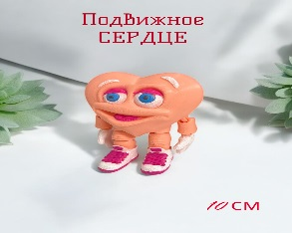
 | Сердечко 11 см художественная роспись | МП55-3 | 11 | 10 | 6 | 220

 |  |  |  |  |  |  | Фигурки-игрушки

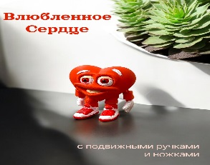
 | Сердечко 11 см художественная роспись | МП55-2 | 11 | 10 | 6 | 220

 |  |  |  |  |  |  | Фигурки-игрушки

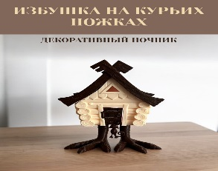
 | Избушка на курьих ножках светильник светодиод | МП87 | 23 | 21 | 8 | 460

 |  |  |  |  |  |  | Светильники

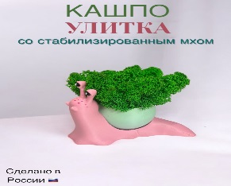
 | Кашпо Улитка с мхом | МП90 | 12 | 12 | 12 | 280

 |  |  |  |  |  |  | Кашпо

 | Ваза 16 см | МП93 | 18 | 14 | 10 | 380

 |  |  |  |  |  |  | Вазы

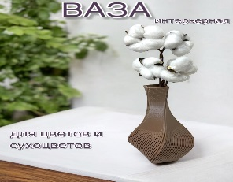
 | Ваза 24 см | МП94 | 25 | 12 | 12 | 410

 |  |  |  |  |  |  | Вазы

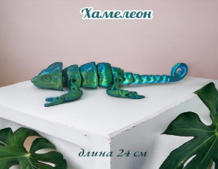
 | Хамелеон зеленый металлик | МП06 | 20 | 12 | 8 | 230

 |  |  |  |  |  |  | Фигурки-игрушки

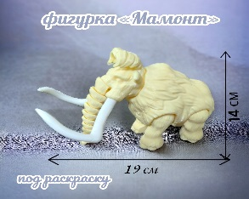
 | Мамонт фигурка подвижная | МП05 | 23 | 21 | 8 | 210

 |  |  |  |  |  |  | Фигурки-игрушки

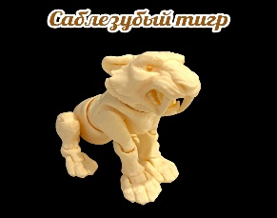
 | Саблезубый тигр фигурка подвижная | МП14 | 14 | 10 | 6 | 200

 |  |  |  |  |  |  | Фигурки-игрушки

 | Крысозавр | МП18 | 20 | 12 | 8 | 230

 |  |  |  |  |  |  | Фигурки-игрушки

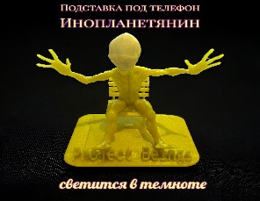
 | Инопланетянин подставка светится в темноте | МП10 | 14 | 14 | 14 | 250

 |  |  |  |  |  |  | Подставки для мобильных устройств

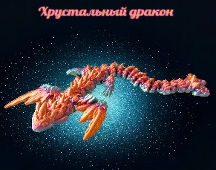
 | Хрустальный дракон 42 см | МП13 | 20 | 12 | 8 | 320

 |  |  |  |  |  |  | Фигурки-игрушки

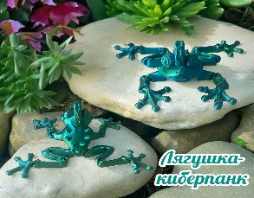
 | Лягушка киберпанк 22 см | МП12 | 20 | 12 | 8 | 220

 |  |  |  |  |  |  | Фигурки-игрушки

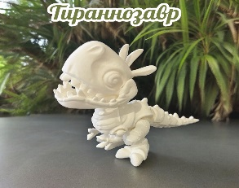
 | Тиранозаврик с подвижными лапками | МП17 | 20 | 12 | 8 | 190

 |  |  |  |  |  |  | Фигурки-игрушки

 | Ваза Дракон мультицвет | МП94 | 23 | 21 | 9 | 490

 |  |  |  |  |  |  | Вазы


 | Дракоша с подвижными крыльями и лапками | МП03 | 23 | 21 | 9 | 370

 |  |  |  |  |  |  | Фигурки-игрушки


 | Лисенок | МП02 | 11 | 10 | 6 | 130

 |  |  |  |  |  |  | Фигурки-игрушки

Конструкторы деревянные бренд Мадагаскария

 | Большой набор Зоопарк | МК008 | 32 | 32 | 8 | 520

 |  |  |  |  |  |  | Конструкторы


 | Большой набор Замок | МК012 | 32 | 32 | 8 | 420

 |  |  |  |  |  |  | Конструкторы

 | Домик для кукол Лол | МК010 | 29 | 22 | 6 | 310

 |  |  |  |  |  |  | Конструкторы


 | Эйфелева Башня 70 см | МК011 | 38 | 20 | 6 | 310

 |  |  |  |  |  |  | Конструкторы


 | Конструктор Ламборджини | МК006 | 27 | 20 | 6 | 290

 |  |  |  |  |  |  | Конструкторы


 | Конструктор Авиа 2 модели | МК009 | 30 | 22 | 8 | 300

 |  |  |  |  |  |  | Конструкторы


 | Набор оружия деревянный | МК007 | 30 | 22 | 8 | 260

 |  |  |  |  |  |  | Конструкторы


 | Сборная модель Домик в лесу | МК14 | 30 | 22 | 8 | 180

 |  |  |  |  |  |  | Конструкторы

